Sheet1
长岭镇罗家垱村林长责任公示牌
 | 名称 | 姓名 | 职务 | 电话 | 责任区域 | 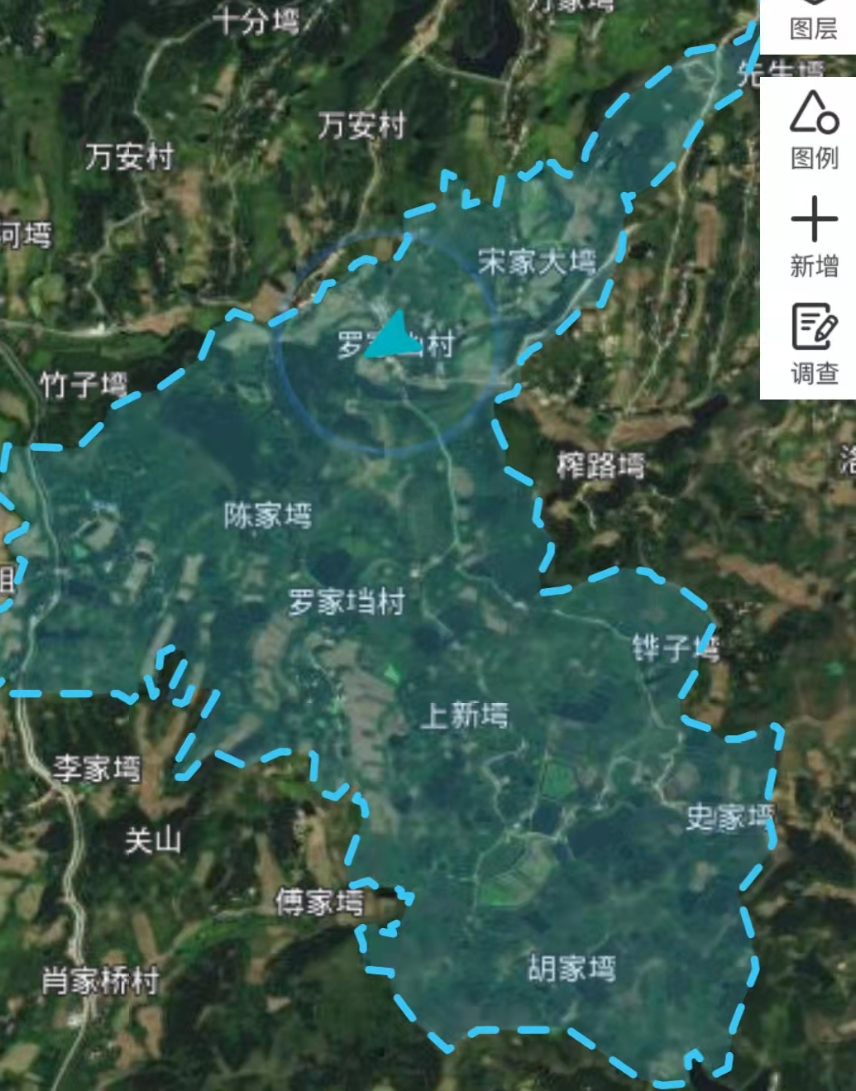
林长
广水市林长 | 副总林长 | 钟伟 | 市委常委、副市长 |  | 长岭镇
长岭镇林长 | 林长 | 陈家春 | 镇委书记 | 13774125588 | 长岭镇
 | 林长 | 欧阳礼军 | 镇委副书记、镇长 | 13997890292 | 长岭镇
 | 副林长 | 吴环环 | 党委委员、副镇长 | 15871223407 | 罗家垱村
罗家垱村林长 | 林长 | 刘家柏 | 书记 | 13177196988 | 罗家垱村
 | 副林长 | 秦翠玲 | 委员 | 15826730079 | 6.9组
 | 副林长 | 肖勇 | 委员 | 18186587157 | 3.4组
 | 副林长 | 刘亚桥 | 委员 | 18186514449 | 7.8.10组
护林员 | 护林员 | 刘传庆 | 群众 | 13177191272 | 6.7.8.9.10组
 | 护林员 | 黄正国 | 群众 | 13291386897 | 1.2.3.5组
 | 护林员 | 肖国平 | 群众 | 15997891551 | 4组
职 责
一、负责领导责任区域森林资源保护发展工作，制定森林资源保护发展规划和年度计划，督促各项任务落实；
二、开展责任区域森林资源巡查，协调解决责任区域的重点难点问题，推动生态保护修复；
三、依法全面保护森林资源，妥善处理林权纠纷，化解涉林矛盾，协助部门依法查处各种违法破坏森林资源行为；
四、组织落实森林资源防灭火，重大林业有害生物防控措施，维护森林生态安全；
五、建立生态产品价值实现机制，建设“绿水青山就是金山银山”示范基地，助力乡村振兴，实现生态富民。 火情举报电话：6711111

